상품제안서
LG 페리오 슬림형 칫솔치약세트 1호 | 상품코드: S13473

 |  |  |  |  |  |  | 02-713-8555 | www.synergygift.co.kr
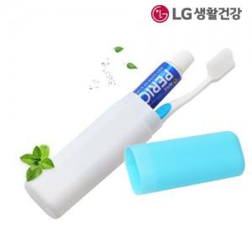

【상세/제작정보】

【인쇄/포장옵션】 | 실크, 풀칼라 / 종이케이스+포장지포장

【공급단가】 | 수량 | 300~ | 1,000~ | 3,000~ | 10,000~ | 20,000~
*VAT별도 | 분홍 | 1,300원 | 1,220원 | 1,180원 | 1,140원 | 1,120원
 | 노랑 | 1,300원 | 1,220원 | 1,180원 | 1,140원 | 1,120원
 | 하늘 | 1,300원 | 1,220원 | 1,180원 | 1,140원 | 1,120원

【상품 URL】 | https://www.synergygift.co.kr:443/src/goods_detail.php?gdno=9024

